Bénin
 | Bénin - COURBE DE TAUX 08/05/2020

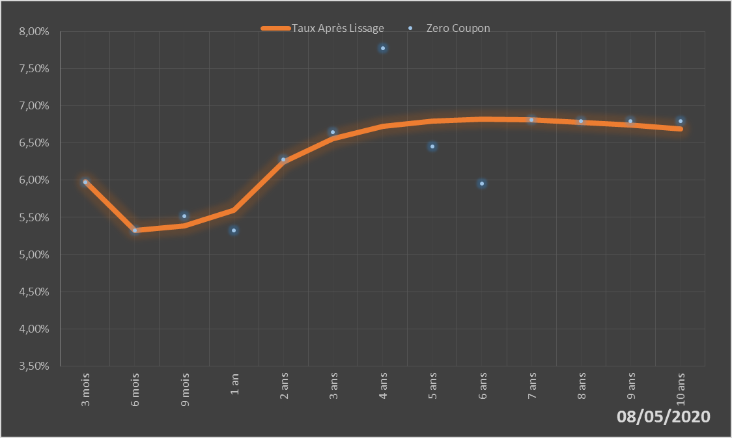
 |  | Maturité | Zero Coupon | Taux Après Lissage
 |  | 3 mois | 5.9724% | 5.9768%
 |  | 6 mois | 5.3251% | 5.3284%
 |  | 9 mois | 5.5162% | 5.3877%
 |  | 1 an | 5.3212% | 5.5919%
 |  | 2 ans | 6.2748% | 6.2397%
 |  | 3 ans | 6.6481% | 6.5597%
 |  | 4 ans | 7.7749% | 6.7223%
 |  | 5 ans | 6.4525% | 6.7972%
 |  | 6 ans | 5.9573% | 6.8191%
 |  | 7 ans | 6.8095% | 6.8087%
 |  | 8 ans | 6.7983% | 6.7791%
 |  | 9 ans | 6.7944% | 6.7386%
 |  | 10 ans | 6.7964% | 6.6927%

2020-05-08
oui

Bénin

Burkina
 | Burkina - COURBE DE TAUX 08/05/2020

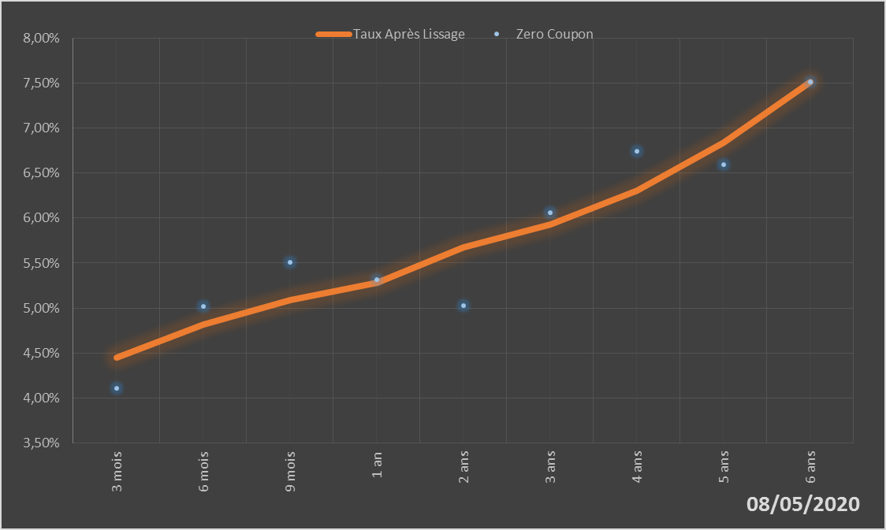
 |  | Maturité | Zero Coupon | Taux Après Lissage
 |  | 3 mois | 4.1124% | 4.4466%
 |  | 6 mois | 5.0191% | 4.8194%
 |  | 9 mois | 5.5114% | 5.0892%
 |  | 1 an | 5.3168% | 5.2835%
 |  | 2 ans | 5.0232% | 5.6735%
 |  | 3 ans | 6.0591% | 5.9262%
 |  | 4 ans | 6.7441% | 6.3014%
 |  | 5 ans | 6.5934% | 6.8408%
 |  | 6 ans | 7.5140% | 7.5120%

2020-05-08
oui

Burkina

Côte d'Ivoire
 | Côte d'Ivoire - COURBE DE TAUX 08/05/2020

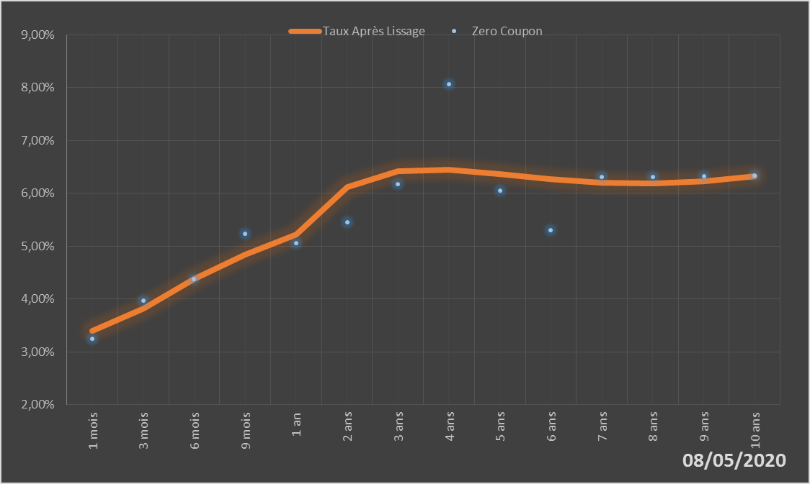
 |  | Maturité | Zero Coupon | Taux Après Lissage
 |  | 1 mois | 3.2496% | 3.3965%
 |  | 3 mois | 3.9625% | 3.8246%
 |  | 6 mois | 4.3793% | 4.3775%
 |  | 9 mois | 5.2328% | 4.8361%
 |  | 1 an | 5.0598% | 5.2135%
 |  | 2 ans | 5.4517% | 6.1182%
 |  | 3 ans | 6.1748% | 6.4210%
 |  | 4 ans | 8.0650% | 6.4405%
 |  | 5 ans | 6.0555% | 6.3556%
 |  | 6 ans | 5.3060% | 6.2605%
 |  | 7 ans | 6.3134% | 6.1998%
 |  | 8 ans | 6.3139% | 6.1896%
 |  | 9 ans | 6.3214% | 6.2310%
 |  | 10 ans | 6.3346% | 6.3176%

2020-05-08
oui

Cote d'ivoire

Guinée-Bissau
 | Guinée-Bissau - COURBE DE TAUX 08/05/2020

08/05/2020
 | Taux Après Lissage | Zero Coupon
6 mois | 0.061465467901 | 0.067017145559
9 mois | 0.063520520154 | 0.060413351266
1 an | 0.065225297223 | 0.058024817398
2 ans | 0.069306973467 | 0.074989824923
3 ans | 0.070309443565 | 0.071775786293
4 ans | 0.069389562046 | 0.068584621463
5 ans | 0.067283620239 | 0.065542671572
 |  | Maturité | Zero Coupon | Taux Après Lissage
 |  | 6 mois | 6.7017% | 6.1465%
 |  | 9 mois | 6.0413% | 6.3521%
 |  | 1 an | 5.8025% | 6.5225%
 |  | 2 ans | 7.4990% | 6.9307%
 |  | 3 ans | 7.1776% | 7.0309%
 |  | 4 ans | 6.8585% | 6.9390%
 |  | 5 ans | 6.5543% | 6.7284%

2020-05-08
oui

Guinée-Bissau

Mali
 | Mali - COURBE DE TAUX 08/05/2020

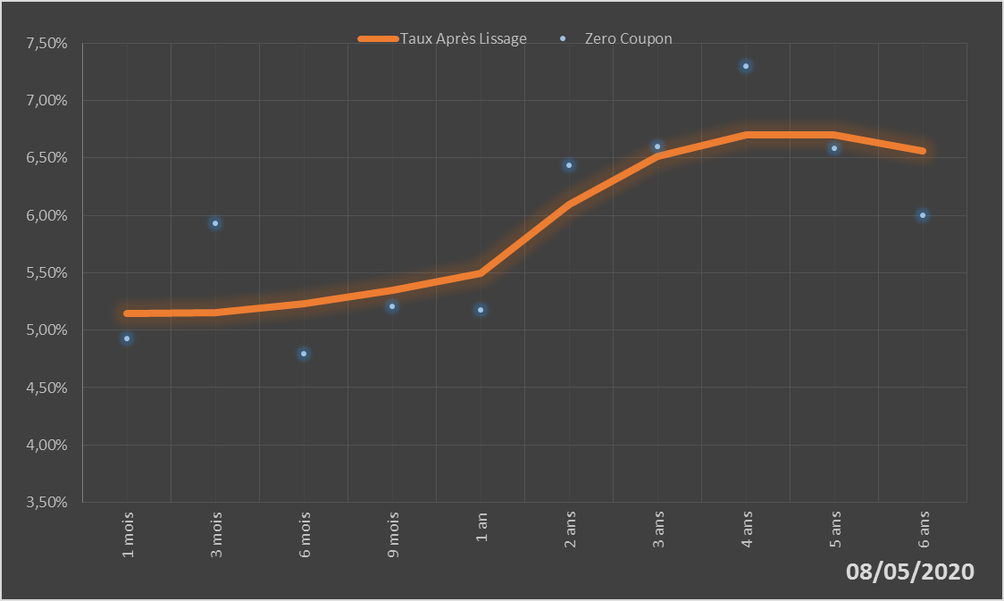
 |  | Maturité | Zero Coupon | Taux Après Lissage
 |  | 1 mois | 4.9243% | 5.1418%
 |  | 3 mois | 5.9292% | 5.1560%
 |  | 6 mois | 4.7950% | 5.2316%
 |  | 9 mois | 5.2054% | 5.3501%
 |  | 1 an | 5.1725% | 5.4928%
 |  | 2 ans | 6.4357% | 6.0911%
 |  | 3 ans | 6.6017% | 6.5141%
 |  | 4 ans | 7.3006% | 6.7036%
 |  | 5 ans | 6.5813% | 6.7007%
 |  | 6 ans | 5.9999% | 6.5623%

2020-05-08
oui

Mali

Niger
 | Niger - COURBE DE TAUX 08/05/2020

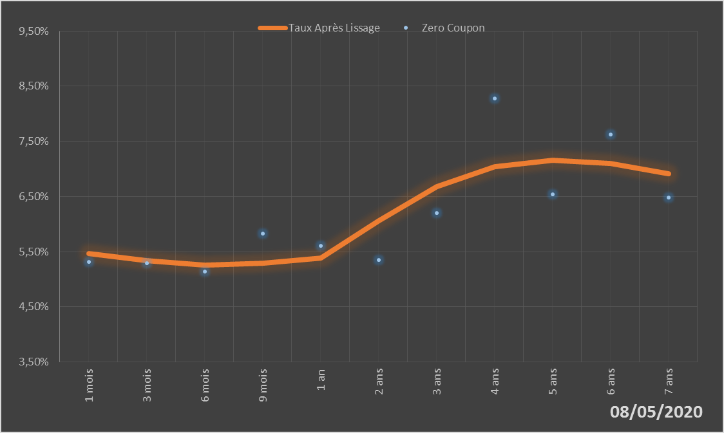
 |  | Maturité | Zero Coupon | Taux Après Lissage
 |  | 1 mois | 5.3171% | 5.4616%
 |  | 3 mois | 5.2928% | 5.3334%
 |  | 6 mois | 5.1443% | 5.2603%
 |  | 9 mois | 5.8297% | 5.2905%
 |  | 1 an | 5.6090% | 5.3899%
 |  | 2 ans | 5.3520% | 6.0589%
 |  | 3 ans | 6.1961% | 6.6771%
 |  | 4 ans | 8.2732% | 7.0416%
 |  | 5 ans | 6.5391% | 7.1618%
 |  | 6 ans | 7.6289% | 7.0981%
 |  | 7 ans | 6.4866% | 6.9116%

2020-05-08
oui

Niger

Sénégal
 | Sénégal - COURBE DE TAUX 08/05/2020

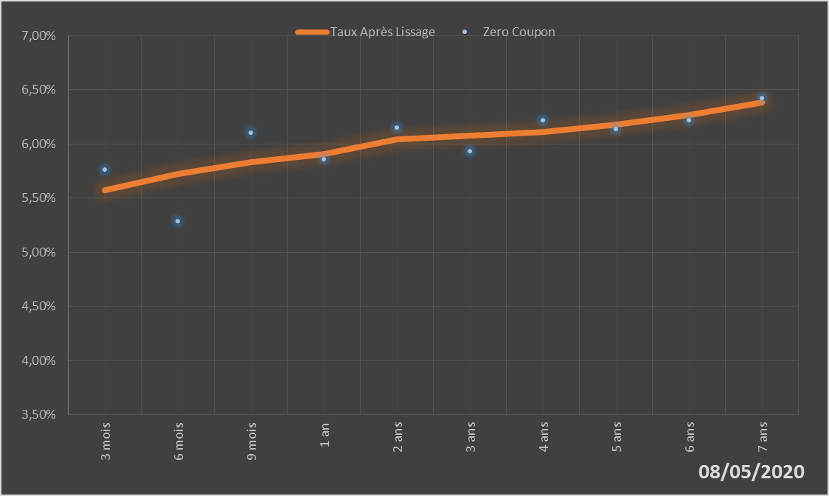
 |  | Maturité | Zero Coupon | Taux Après Lissage
 |  | 3 mois | 5.7619% | 5.5729%
 |  | 6 mois | 5.2856% | 5.7233%
 |  | 9 mois | 6.0997% | 5.8312%
 |  | 1 an | 5.8557% | 5.9076%
 |  | 2 ans | 6.1514% | 6.0385%
 |  | 3 ans | 5.9309% | 6.0726%
 |  | 4 ans | 6.2174% | 6.1108%
 |  | 5 ans | 6.1386% | 6.1770%
 |  | 6 ans | 6.2200% | 6.2696%
 |  | 7 ans | 6.4210% | 6.3803%

2020-05-08
oui

Sénégal

Togo
 | Togo - COURBE DE TAUX 08/05/2020

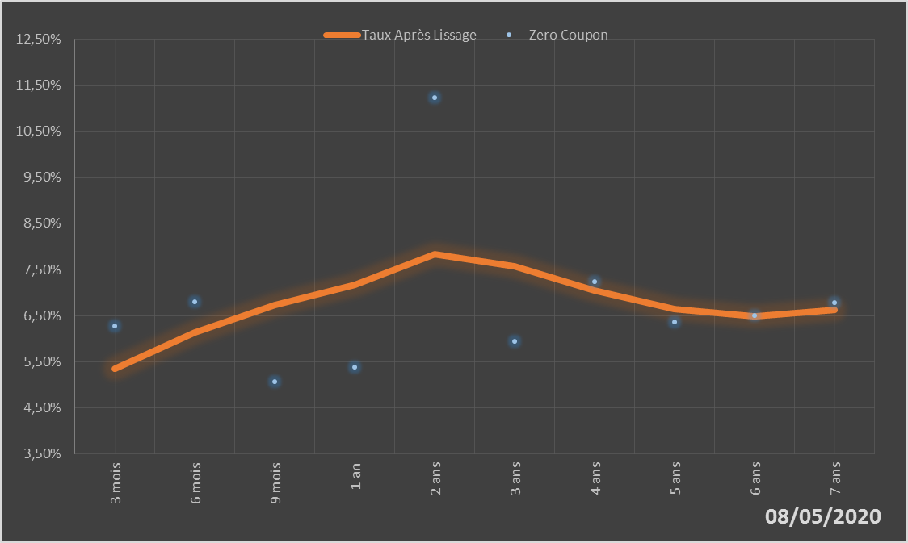
 |  | Maturité | Zero Coupon | Taux Après Lissage
 |  | 3 mois | 6.2680% | 5.3511%
 |  | 6 mois | 6.8009% | 6.1327%
 |  | 9 mois | 5.0716% | 6.7280%
 |  | 1 an | 5.3769% | 7.1666%
 |  | 2 ans | 11.2274% | 7.8302%
 |  | 3 ans | 5.9372% | 7.5636%
 |  | 4 ans | 7.2367% | 7.0490%
 |  | 5 ans | 6.3675% | 6.6368%
 |  | 6 ans | 6.4990% | 6.4814%
 |  | 7 ans | 6.7842% | 6.6254%

2020-05-08
oui

Togo

